1GD-FR-0020
 |  |  |  |  | PROCESO DE GESTIÓN DOCUMENTAL |  |  |  |  |  |  |  |  | POLICÍA NACIONAL
Código:1GD-FR-0020
Fecha: 04/07/2018 |  |  |  |  | DIAGNÓSTICO INTEGRAL PARA LOS ARCHIVOS DE LA POLICÍA NACIONAL
Versión: 0

CIUDAD: Popayán - Cauca |  |  |  |  |  |  |  | FECHA ELABORACIÓN DEL DIAGNÓSTICO |  |  |  |  |  |  | 22 |  | 3 |  |  | 2024
RESPONSABLE DEL DILIGENCIAMIENTO: SI.
A. IDENTIFICACIÓN
CÓDIGO Y NOMBRE DE LA UNIDAD: Departamento de Policia Cauca - 3.8.4.3.1
FECHA DE CREACIÓN DE LA UNIDAD: 18/07/1936 |  |  |  |  |  |  |  | ACTO ADMINISTRATIVO DE CREACIÓN DE LA UNIDAD: Decreto 1755 del 18 de julio de 1936
DIRECCIÓN DE LA UNIDAD: Avenida Panamericana No. 1N - 75 |  |  |  |  |  |  |  | ACTO ADMINISTRATIVO VIGENTE DE LA UNIDAD: Resolucion No. 4349 del 19/11/2012
CORREO ELECTRÓNICO DE LA UNIDAD: decau.coman@policia.gov.co |  |  |  |  |  |  |  | TELÉFONO: 8370555 |  |  |  |  |  |  |  | IP: 5100
A.1 DIRECTOR, COMANDANTE O JEFE DE LA UNIDAD:
NOMBRE:
GRADO: |  | Coronel
CARGO: |  | COMANDANTE DEPARTAMENTO DE POLICIA CAUCA
TIEMPO EN EL CARGO: |  | 06 MESES - 21 DIAS
A.2 ADMINISTRACIÓN DEL ARCHIVO
Jefe Grupo de Gestión Documental
NOMBRES Y APELLIDOS: |  |  |  |  |  |  |  | CAPACITACIÓN O CURSOS EN GESTIÓN DOCUMENTAL Y ARCHIVÍSTICA
GRADO: Intendente Jefe |  |  |  |  |  |  |  | 1 | Tecnólogo en gestión documental
CARGO: Jefe Gestion Documental |  |  |  |  |  |  |  | 2 | Tecnico en Archivistica
TIEMPO EN EL PROCESO DE GESTIÓN DOCUMENTAL : |  |  |  |  |  |  |  | 3
TIEMPO EN LA INSTITUCIÓN : |  |  |  |  |  |  |  | 4
CORREO INSTITUCIONAL: |  |  |  |  |  |  |  | 5
No. CELULAR: |  |  |  |  |  |  |  | 6
No IP DE LA OFICINA Y/O GRUPO: 51345 - 0328370555 |  |  |  |  |  |  |  | 7
CONDICIÓN MÉDICO LABORAL: |  |  |  |  |  |  |  | 8
Funciones del Jefe Grupo de Gestión Documental
1 | Cumplir con el cronograma de capacitación en las diferentes unidades policiales adscritas al Departamento de Policía Cauca, relacionado con normatividad vigente en gestión documental.
2 | Realizar actividades encaminadas al fortalecimiento de la oficina de gestion documental, capacitarse en actividades propias del servicio
3 | Actividades encaminadas al mejoramiento de las instalaciones de gestión documental
4 | Efectuar actividades encaminadas a la reduccion de gasto publico adoptando la ólitica institucional de austeridad
5 | Realizar actividades encaminadas al mantenimiento de los elementos asignados bajo su responsabilidad, debiendo realizar un uso adecuado de los mismos
6
7
Responsable Archivo Central
NOMBRES Y APELLIDOS: |  |  |  |  |  |  |  | CAPACITACIÓN O CURSOS EN GESTIÓN DOCUMENTAL Y ARCHIVÍSTICA
GRADO: SUBINTENDENTE |  |  |  |  |  |  |  | 1 | Tecnólogo en gestión documental
CARGO: RESPONSABLE DE ARCHIVO |  |  |  |  |  |  |  | 2
TIEMPO EN EL PROCESO DE GESTIÓN DOCUMENTAL : |  |  |  |  |  |  |  | 3
TIEMPO EN LA INSTITUCIÓN : |  |  |  |  |  |  |  | 4
CORREO INSTITUCIONAL:
No. CELULAR: |  |  |  |  |  |  |  | 6
No IP DE LA OFICINA Y/O GRUPO: 51345 - 0328370555 |  |  |  |  |  |  |  | 7
CONDICIÓN MÉDICO LABORAL: |  |  |  |  |  |  |  | 8
Funciones del Responsable Archivo Central
1 | revisar los parametros establecidos en gestion documental con el fin de garantizar los niveles de seguridad y confidencialidad de la informacion
2 | llevar el control de la entrada y salida de documentos que se encuentran bajo su responsabilidad siguiendo los procedimientos establecidos con el fin de prevenir la perdida de informacion
3 | revisar los conceptos tecnicos sobre gestion documental emitidos por el grupo con el fin de que cumplan con las directrices de la institucion estatal
4 | brindar la informacion que corresponda de acuerdo a la naturaleza del cargo, a quien la requiera, siguiendo los lineamientos de la normativa establecida
5 | realizar las actividades establecidad en la gestion documental, aplicando la norma vigente
6 | guardar la reserva y confidencialidad de los documentos e informacion que sea de su conocimiento dentro del cumplimiento de sus funciones
7 | dar buen uso a los elementos asignados bajo su responsabilidad, con el fin de mantenerlos disponibles para el servicio
TALENTO HUMANO
GRADO | APELLIDOS Y NOMBRES |  |  | CÉDULA | CARGO ACTUAL | No. De Celular | TIEMPO DE SERVICIO EN LA UNIDAD |  |  | TIEMPO EN EL PROCESO DE GESTIÓN DOCUMENTAL |  |  | NIVEL ACADÉMICO |  |  |  |  | CONDICIÓN MÉDICO LABORAL
 |  |  |  |  |  |  | Años | Meses | Días | Años | Meses | Días
IJ. |  |  |  |  | Jefe gestión documental |  |  |  |  |  |  |  | Tecnologo
SI |  |  |  |  | Responsable de Archivo |  |  |  |  |  |  |  | Tecnologo
PT |  |  |  |  | Auxiliar de Archivo |  |  |  |  |  |  |  | Técnico
APA. 12 |  |  |  |  | Auxiliar para Apoyo Seguridad |  |  |  |  |  |  |  | Técnico
APA. 11 |  |  |  |  | Auxiliar para Apoyo Seguridad |  |  |  |  |  |  |  | Tecnologo
APA. 12 |  |  |  |  | Auxiliar para Apoyo Seguridad |  |  |  |  |  |  |  | Técnico
ADS12 |  |  |  |  | Auxiliar para Apoyo Seguridad |  |  |  |  |  |  |  | Técnico
TEA 18 |  |  |  |  | Técnico para Apoyo de Seguridad-18 |  |  |  |  |  |  |  | Técnico
A.3 NIVEL Y TIPO DE ARCHIVO
NIVEL DE LA UNIDAD |  |  |  | Asesor |  | Control |  | Operativo |  |  |  | Administrativo |  |  |  |  | Docente
 |  |  |  |  |  |  |  | X
JURISDICCIÓN |  |  |  | Dirección |  |  | Oficina Asesora |  |  | Región |  | Metropolitana |  | Departamento |  |  | Escuela de Policía |  |  |  | Centro de Instrucción
 |  |  |  |  |  |  |  |  |  |  |  |  |  | X
MISIÓN DE LA UNIDAD |  |  |  | Esta encaminada a contribuir con la satisfaccion de las necesidades de seguridad y tranquilidad pública, mediante un efectivo servicio fundamentado en la prevención, investigación, control de delitos y contravenciones, coadyuvando a garantizar las condiciones necesarias para que los habitantes dentro de su jurisdiccion puedan ejercer sus derechos y libertades publicas.
SISTEMA DE ARCHIVO |  |  |  | Centralizado |  |  |  |  |  |  | Descentralizado
 |  |  |  | X
CLASES DE ARCHIVOS |  |  |  | Archivo de Gestión |  | Archivo de Central |  | Archivo Intermedio |  |  | Archivo Histórico |  |  | Número de Depósitos
 |  |  |  | 1 |  | 1 |  | 0 |  |  | 0 |  |  | 2
NUMERO DE DEPENDENCIAS |  |  |  | Operativas |  |  |  |  |  |  |  | Administrativas
 |  |  |  | 59 |  |  |  |  |  |  |  | 13
SERVICIOS QUE PRESTA |  |  |  | EL GRUPO DE GESTIÓN DOCUMENTAL - ARCHIVO CENTRAL PRESTA LOS SIGUIENTES SERVICIOS
 |  |  |  | 1 | Asesorías y Acompañamientos |  |  |  |  | Periodicidad |  | Semanal | Cantidad |  | 20 | Origen |  | Interno Y Externo
 |  |  |  | 2 | Respuesta Derechos de Petición |  |  |  |  |  |  | Semanal |  |  | 20 |  |  | Interno Y Externo
 |  |  |  | 3 | Prestamos y Consultas de Documentos |  |  |  |  |  |  | Semanal |  |  | 20 |  |  | Interno Y Externo
 |  |  |  | 4 | Transferencias Documentales |  |  |  |  |  |  | Trimestral |  |  | 18 |  |  | Interno
 |  |  |  | 5 | Inspecciones Judiciales |  |  |  |  |  |  | Trimestral |  |  | 3 |  |  | Interno Y Externo
 |  |  |  | 6 | Requerimientos / Solicitudes |  |  |  |  |  |  | Semanal |  |  | 20 |  |  | Interno Y Externo

 |  |  |  | PROCESOS TÉCNICOS DE REPROGRAFÍA DESARROLLADOS
 |  |  |  | DIGITALIZACIÓN | Unidad de Conservación | Periodicidad | Cantidad | MICROFILMACIÓN |  |  | Soporte |  |  |  | Periodicidad |  |  | Cantidad
 |  |  |  |  | No Aplica | No Aplica | No Aplica |  |  |  | No Aplica |  |  |  | No Aplica |  |  | No Aplica
...
B1. DATOS GENERALES Y UBICACIÓN DEL DEPÓSITO DE ARCHIVO
Cuenta con extractores de aire (cuantos): |  |  |  |  |  | 0 | Escáneres |  |  |  |  | 3 | Unidades de Conservación (Cajas) |  |  |  |  |  |  | 7774
Cuenta con sensores de movimiento: |  |  |  |  |  | 0 | Impresoras |  |  |  |  | 1 | Unidades de Conservación (Carpetas) |  |  |  |  |  |  | 40221
Deshumidificadores |  |  |  |  |  | 0 | Fotocopiadoras |  |  |  |  | 0 | Equipos de Microfilmación |  |  |  |  |  |  | 0
Otros, cuales? |  | 01 extintor agua a presion
EVIDENCIA FOTOGRÁFICA
SE DEBERÁ ANEXAR FOTOGRAFÍAS QUE DEN CUANTA DE LAS CONDICIONES TÉCNICAS MÍNIMAS QUE PRESENTA LA ESTRUCTURA DEL ARCHIVO, EQUIPAMIENTO Y MOBILIARIO, ESTANTERÍA, SEÑALÉTICA Y SEGURIDAD, LAS ÁREAS COLINDANTES Y EL ESTADO DE LA INFORMACIÓN ADMINISTRADA POR LA UNIDAD

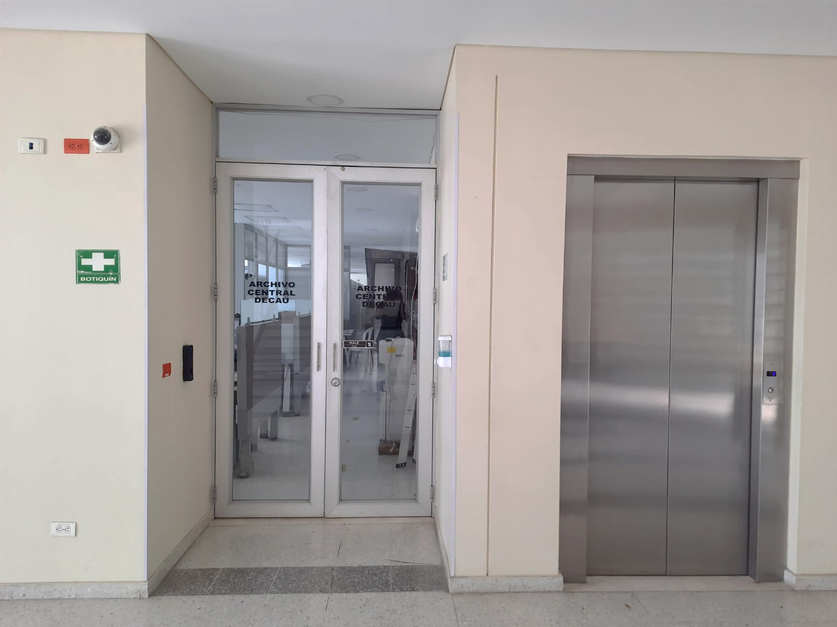
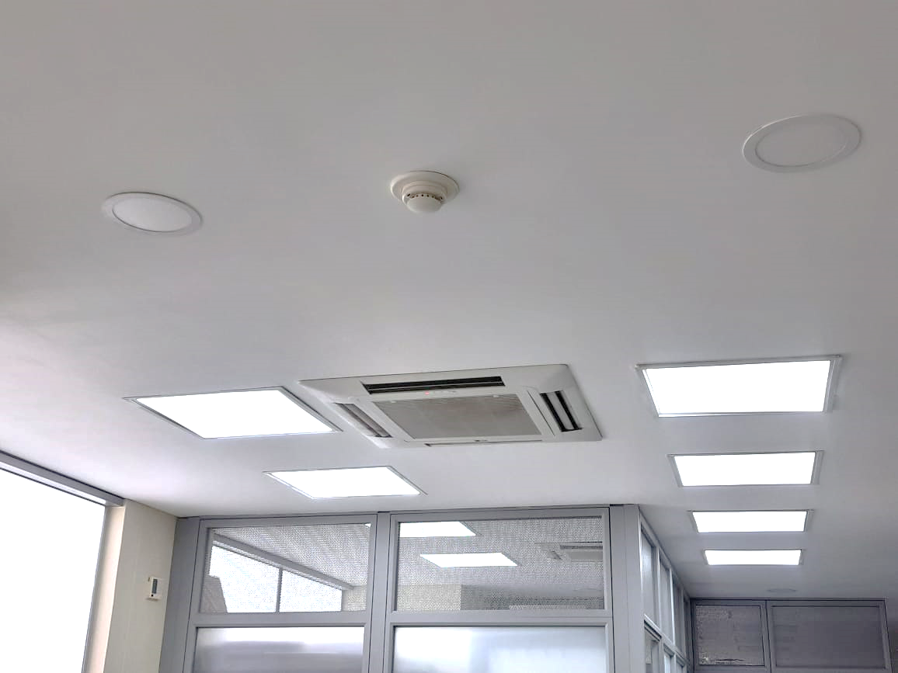
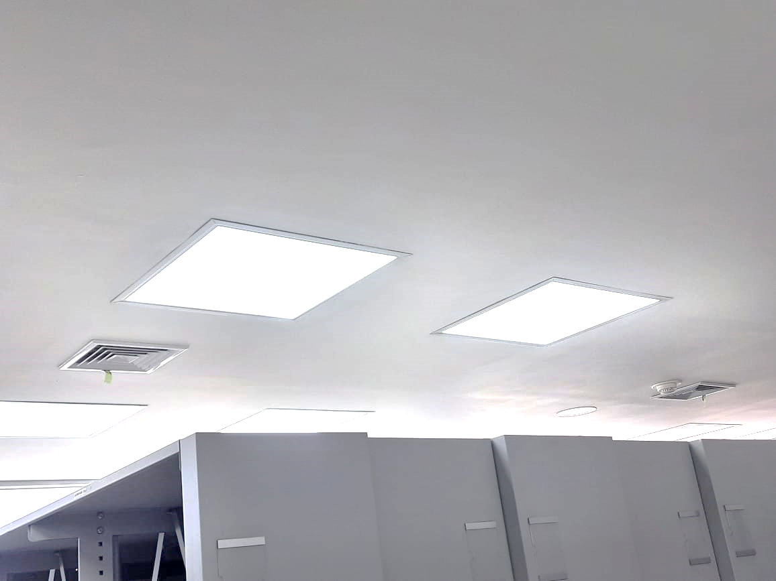

C. CARACTERÍSTICAS DE LA DOCUMENTACIÓN
IDENTIFICACIÓN DEL FONDO ACUMULDADO O DOCUMENTAL
UNIDAD POLICIAL |  |  |  |  | DEPARTAMENTO DE POLICIA CAUCA |  |  |  | DEPENDENCIA PRODUCTORA: |  |  |  | GESTION DOCUMENTAL DECAU
ACERVO DOCUMENTAL
Fechas Extremas Acervo Documental |  |  |  | Cantidades de Unidades de Conservación Cajas |  | Cantidad Soporte Documental
...
B. Inspección y mantenimiento de sistemas de almacenamiento e instalaciones físicas |  |  |  |  | Archivo Central |  |  | Se solicitó mantenimiento de elementos como acondicionadores, inspección de las instalaciones del archivo central a la JEFAD DECAU. |  |  | GS-2023-079683-DECAU Solicitud elementos Gestión Documental plan de necesidades 2024 Infraestructura. GS-2023-079687-DECAU Solicitud elementos Gestión Documental plan de necesidades 2024 Logística mantenimiento. GS-2023-079816-DECAU Solicitud elementos Gestión Documental plan de necesidades 2024 Calibración equipos. |  |  | anual |  |  |  |  | se evaluara las falencias del archivo para poder dar una mejor conservacion a los documentos
C. Saneamiento ambiental: desinfección, desratización y desinsectación |  |  |  |  | Archivo Central |  |  | Se informa a mi coronel Wilson Román Silva Rodríguez Comandante Departamento De Policía Cauca sobre el saneamiento ambiental sobre el archivo Central de Departamento de Policía Cauca. |  |  | Mediante comunicación oficial No. GS-2024-021666-DECAU, se ordena a los señores comandantes de Distrito, Estaciones, Subestaciones y Puestos de Policía, la elaboración cronograma de aseo depósitos de archivo y unidades de conservación SIC. Mediante comunicación oficial No. GS-2024-023707-DECAU y GS-2024-000864-DECAU se ordena a los señores comandantes de Distrito, Estaciones, Subestaciones y Puestos de Policía, realizar las actividades de saneamiento ambiental y pautas para evitar la pérdida de información. Se informa al señor comandante de Departamento mediante comunicación oficial No. GS-2024-023707-DECAU las actividades del Cumplimiento del Programa de Saneamiento ambiental: desinfección, desratización y desinsectación |  |  | mensual |  |  |  |  | se continuara con la limpieza de los depositos de archivo para evitar deterioro documental
D. Monitoreo y control de condiciones ambientales |  |  |  |  | Archivo Central |  |  | En las instalaciones del Archivo Central del Departamento de Policía Cauca se lleva los registros diarios de condiciones ambientales control de temperatura y de humedad. |  |  | Mediante Comunicación oficial No. GS-2024-011656-DECAU y GS-2024-023549-DECAU, se informa al señor comandante de Departamento las actividades de evaluación y control al entorno climático y microclimatico, temperatura, humedad relativa y contaminantes atmosféricos para proteger la documentación y adoptar medidas correctivas según los parámetros indicados en el programa; los resultados arrojados por los termohigrómetros fueron consignados en el formato “registro de control ambiental” 1GD-FR-0015 |  |  | mensual |  |  |  |  | se continuara con las el control de temperatura y humedad
E. Almacenamiento y re-almacenamiento |  |  |  |  | Archivo Central |  |  | Se realiza solicitud GS-2023-079690-DECAU y GS-2024-012068-DECAU solicitud elementos Gestión Documental plan de necesidades 2024 Logística papelería, con el fin de adquirir unidades de conservación y elementos de papelería necesarios para la función archivística. |  |  | Mediante ACTA - 007661 - DECAU-GUGED Socialización de los criterios de clasificación, ordenación y descripción establecidos en las guías organización de archivos “1GD-GU-0004”, organización de fondos acumulados “1GD-GU-0005” y el correcto diligenciamiento de los formatos hoja de control “1GD-FR-0007”, rótulo de carpeta “1gd-fr-0008”, rótulo de caja “1gd-fr-0009” e inventario documental “1GD-FR-0010”; guía sistema integrado de conservación – SIC “1GD-GU-0006”. Así mismo se realizar e informan las actividades realizadas por el personal del Archivo Central y unidades adscritas al Departamento; GS-2024-012175-DECAU, GS-2024-019404-DECAU, GS-2024-026006-DECAU y GS-2024-026006-DECAU. |  |  | anual |  |  |  |  | se llevara el seguimiento a los planes de compra para mejorar los depositos de archivo
F. Prevención de emergencias y atención de desastres. |  |  |  |  | Archivo Central |  |  | Cumplimiento a las actividades del sistema integrado de conservación -SIC “socialización del programa 3.1.6 Prevención Emergencias y Atención de Desastres a la plana mayor del Comando de Policía Cauca. |  |  | ACTA-022712-COMAN-GUGED del 21/09/2023 y AC-2023-031847-DECAU Retroalimentación del plan de emergencia y atención de desastres. |  |  | Semestral |  |  |  |  | se tendra en cuenta ante cualquier emergencia la utilizacion del plan de emergencia y atencion de desastres para los archivos
PLAN DE CONSERVACIÓN PREVENTIVA
Programa |  |  |  |  | Clase de Archivo |  |  | Actividad |  |  | Evidencia |  |  | periodicidad |  |  |  |  | Observaciones
A. Preservación digital a largo plazo |  |  |  |  | Archivo Central |  |  | Mediante comunicación oficial GS-2024-029547-DECAU se realizó solicitud sobre el plan de preservación digital o electrónica Grupo Tecn De La Informacion Y Las Comunicaciones Departamento de Policía Cauca. |  |  | Mediante comunicación oficial GS-2024-029547-DECAU se realizó solicitud sobre el plan de preservación digital o electrónica Grupo Tecn De La Informacion Y Las Comunicaciones Departamento de Policía Cauca. |  |  | Semestral |  |  |  |  | por parte de la oficina de Telematica , actualmente cuenta con un servidor de archivos en operación
EVIDENCIA FOTOGRÁFICA
SE DEBERÁ ANEXAR FOTOGRAFÍAS QUE DEN CUANTA DE LAS CONDICIONES DE ORGANIZACIÓN, ADMINISTRACIÓN, CUSTODIA Y CONSERVACIÓN DE LOS ACERVOS DOCUMENTALES
Plan de conservación de preventiva
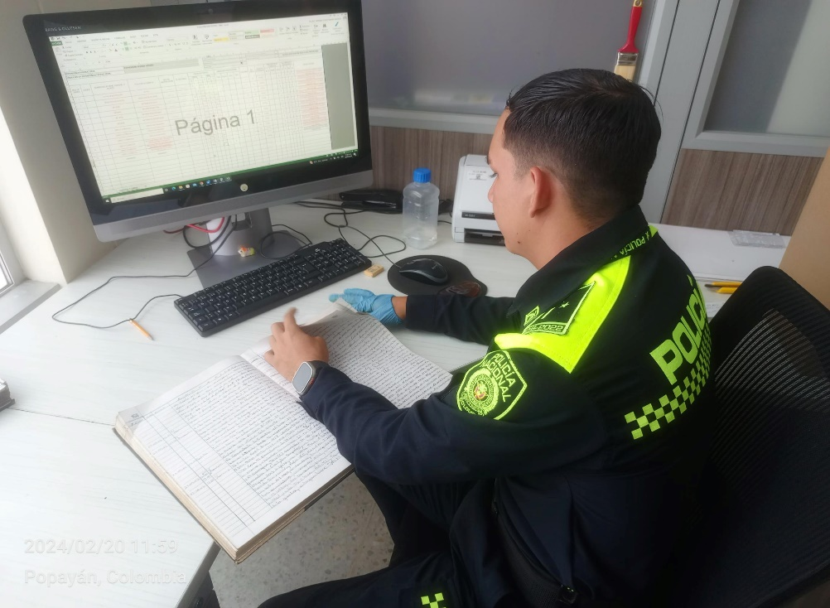
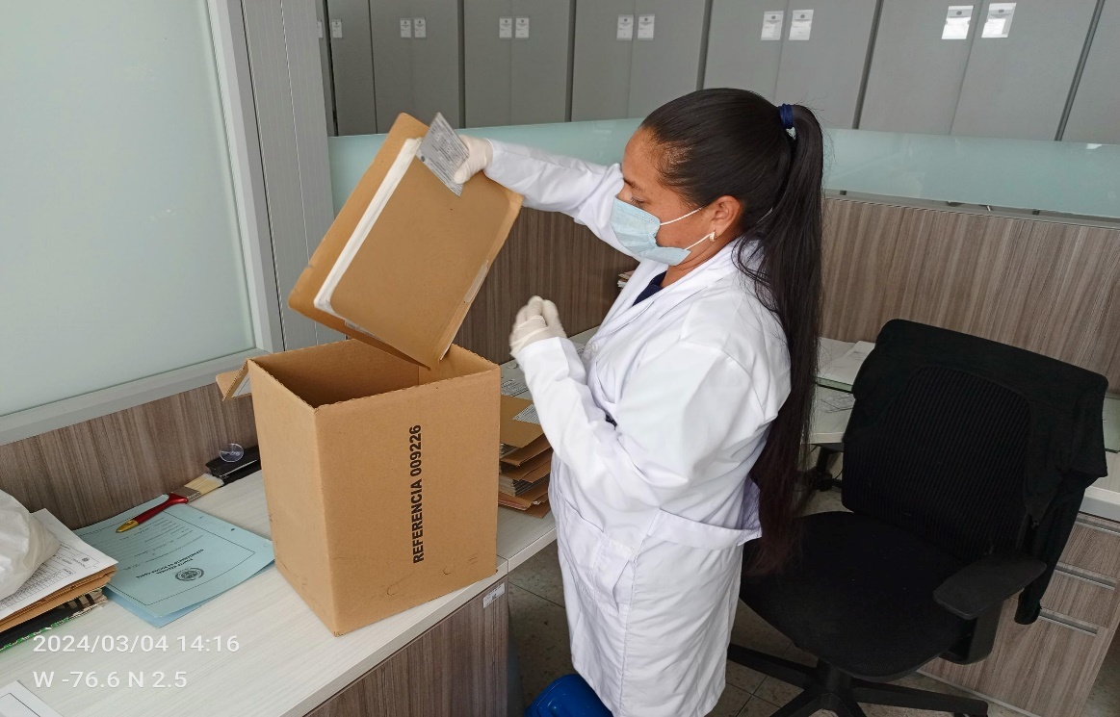
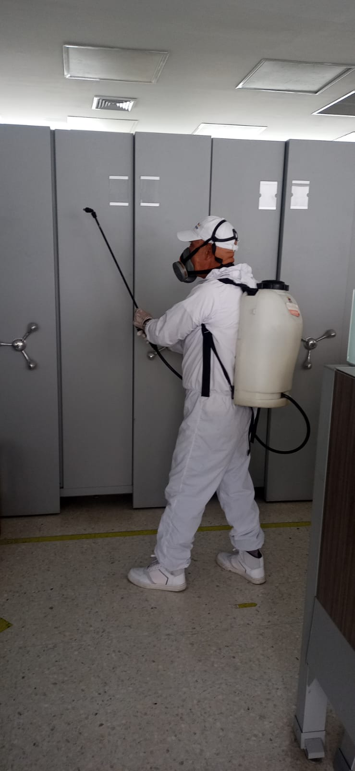

Fecha de Elaboración |  |  | 22 | 3 | 2024 | Fecha de Elaboración |  | 22 | 3 | 2024 |  |  |  | VISTO BUENO JEFE DE LA UNIDAD
Diagnostico Elaborado por: |  |  | Subintendente. |  |  | Jefe Grupo de Gestión Documental DECAU |  | Intendente Jefe. |  |  |  |  |  | Comandante Departamento de Policía Cauca |  | Coronel.
 |  |  | Grado Nombres y Apellidos |  |  |  |  | Grado Nombres y Apellidos |  |  |  |  |  |  |  |  |  | Grado Nombres y Apellidos

Firma |  |  |  |  |  | Firma |  |  |  |  |  |  |  |  | Firma

